MI1+MI2
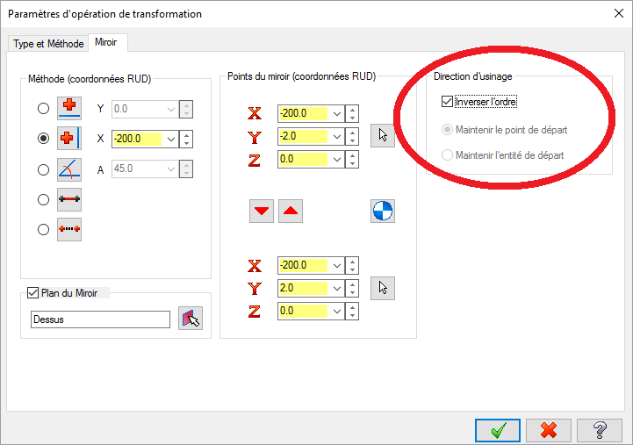
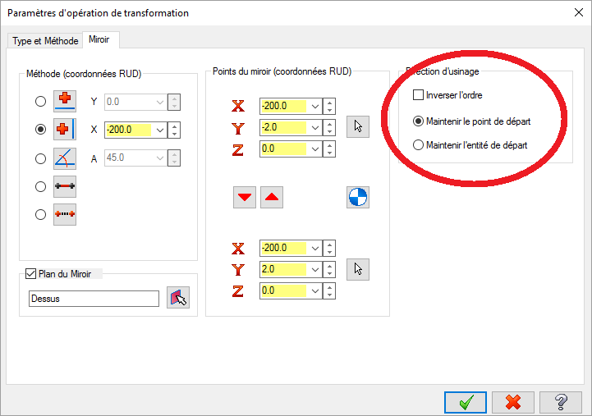
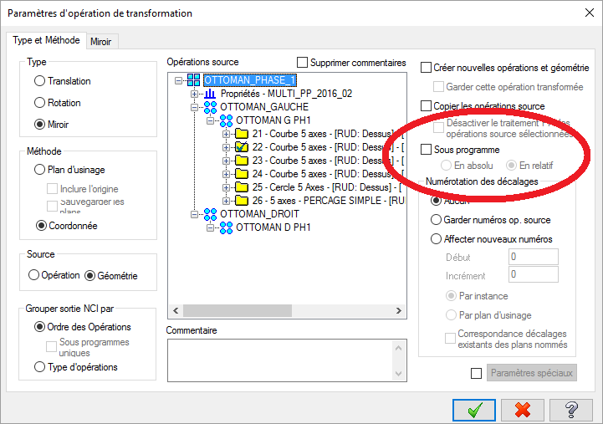
Assistance Valeurs Optionnelles MI1 et MI2.
Ces 2 valeurs optionnelles permettent d'ajuster les valeurs des axes A ou B et C par rapport à la valeur initiale calculée par le post-processeur :
Pour C :
- 0° laisse la valeur initiale,
- + 360° ajoute un tour à la valeur initiale (ou + met C positif),
- - 360° retire un tour à la valeur initiale (ou - met C négatif).
Pour A ou B :
- Positif laisse la valeur initiale,
- Négatif change le signe de la valeur initiale de l'axe A ou B,
- NPU : ne pas utiliser.
- Source ou Translation ajuste la valeur concernée sur l'opération source, ou sur la dernière opération en de transformation en translation (s'il n'y a pas d'opération de transformation en miroir ou rotation).
- Miroir ajuste la valeur concernée sur la dernière opération de transformation qui est en miroir (ne sont pas prises en compte les opérations de transformation en translation en aval).
- Rotation ajuste la valeur concernée sur la dernière opération de transformation qui est en rotation (ne sont pas prises en compte les opérations de transformation en translation en aval).
Source → Translation → Mirroir → Translation : Miroir est pris en compte.
Source → Translation →Translation : Source ou Translation est pris en compte.
Source → Miroir → Rotation →Translation : Rotation est pris en compte, la dernière des opérations hors Translation.
L'objectif est de contenir l'axe C au plus proche de 0°, ou tout du moins l'axe C dans une zone de travail de ± 180°.
Ces valeurs optionnelles sont à ajuster finement en fonction :
- des opérations de transformation,
- des différentes machines.
Attention, avant que soient bien pris en compte ces opération, bien veillez à ce que soit activé le mode Sous-programme en En absolu. dans le
Dans le cas de miroir, ce mode ne peut être activé que si dans la direction d'usinage, la case Inverser l'ordre est activé (cela signifie que si l'opération source est en avalant, l'opération miroir résultante est en opposition, et inversement).
Si l'on souhaite conserver le même mode avalant ou opposition de l'opération source, le fait de maintenir le point de départ désactive le mode Sous-programme de la transformation, alors la valeur prise en compte est celle de l'opération source, et non pas celle escomptée de l'opération miroir (ce bug est en cours d'étude pour sa correction à l'écriture de ces lignes).
Valeurs des courses des axes rotatifs par machine :
STC9101 : Axe A : ± 110° Axe C : ± 365°
STC9103 : Axe A : ± 110° Axe C : ± 365°
STC9110 : Axe B : ± 120° Axe C : ± 185° si la cloche est présente physiquement. Axe C : ± 270° si la cloche est absente physiquement.
STEMA01 : idem STC9110.
 |  |  |  |  |  |  |  |  |  |  |  |  |  | .

Multi Post-Pro : Valeur de MI1 à entrer |  |  |  |  |  |  | Multi Post-Pro : Valeur de MI2 à entrer

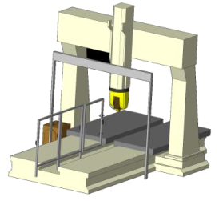
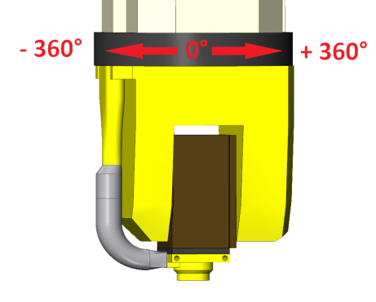
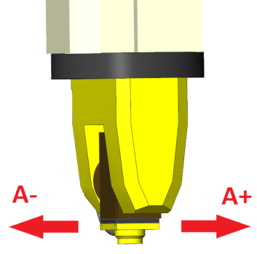
Machine STC9101 - Départ Angle C |  |  |  |  |  |  | Machine STC9101 - Départ Angle A

Rotation |  | Miroir |  | Source ou Translation |  |  | Rotation |  | Miroir |  | Source ou Translation
0° | X | 0° | X | 0° | X |  | Positif | X | Positif | X | Positif | X
+ 360° |  | + 360° |  | + 360° |  |  | NPU |  | NPU |  | NPU
- 360° |  | - 360° |  | - 360° |  | Valeur en base 3 | Négatif |  | Négatif |  | Négatif |  | Valeur en base 3

Digit 03 | 0 | Digit 02 | 0 | Digit 01 | 0 | 0 | Digit 03 | 0 | Digit 02 | 0 | Digit 01 | 0 | 0

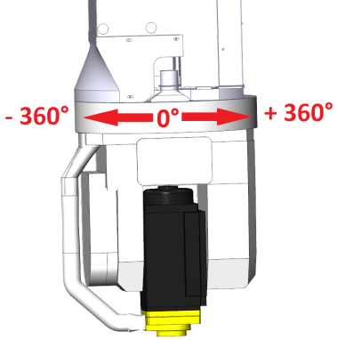
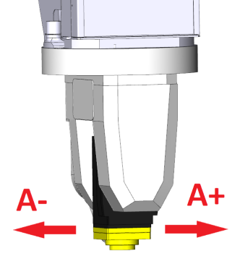
Machine STC9103 - Départ Angle C |  |  |  |  |  |  | Machine STC9103 - Départ Angle A
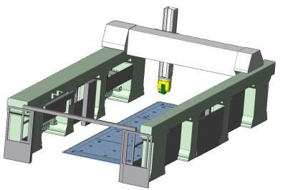
Rotation |  | Miroir |  | Source ou Translation |  |  | Rotation |  | Miroir |  | Source ou Translation
0° | X | 0° | X | 0° | X |  | Positif | X | Positif | X | Positif | X
+ 360° |  | + 360° |  | + 360° |  |  | NPU |  | NPU |  | NPU
- 360° |  | - 360° |  | - 360° |  | Valeur en base 3 | Négatif |  | Négatif |  | Négatif |  | Valeur en base 3

Digit 06 | 0 | Digit 05 | 0 | Digit 04 | 0 | 0 | Digit 06 | 0 | Digit 05 | 0 | Digit 04 | 0 | 0

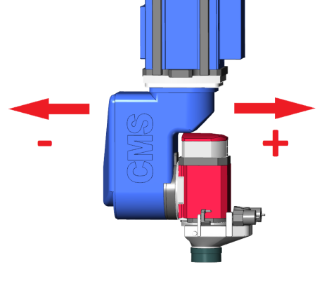
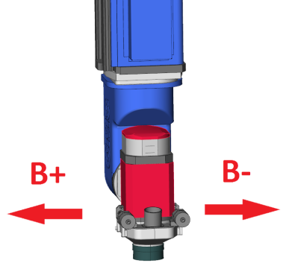
Machine STC9110 - Départ Angle C |  |  |  |  |  |  | Machine STC9110 - Départ Angle B

Rotation |  | Miroir |  | Source ou Translation |  |  | Rotation |  | Miroir |  | Source ou Translation
0° | X | 0° | X | 0° | X |  | Positif | X | Positif | X | Positif | X
+ |  | + |  | + |  |  | NPU |  | NPU |  | NPU
- |  | - |  | - |  | Valeur en base 3 | Négatif |  | Négatif |  | Négatif |  | Valeur en base 3

Digit 09 | 0 | Digit 08 | 0 | Digit 07 | 0 | 0 | Digit 09 | 0 | Digit 08 | 0 | Digit 07 | 0 | 0

Machine STEMA01 - Départ Angle C |  |  |  |  |  |  | Machine STEMA 01 - Départ Angle B

Rotation |  | Miroir |  | Source ou Translation |  |  | Rotation |  | Miroir |  | Source ou Translation
0° | X | 0° | X | 0° | X |  | Positif | X | Positif | X | Positif | X
+ 360° |  | + 360° |  | + 360° |  |  | NPU |  | NPU |  | NPU
- 360° |  | - 360° |  | - 360° |  | Valeur en base 3 | Négatif |  | Négatif |  | Négatif |  | Valeur en base 3

Digit 12 | 0 | Digit 11 | 0 | Digit 10 | 0 | 0 | Digit 12 | 0 | Digit 11 | 0 | Digit 10 | 0 | 0

Machine n°5 - Départ Angle C |  |  |  |  |  |  | Machine n°5 - Départ Angle A

Rotation |  | Miroir |  | Source ou Translation |  |  | Rotation |  | Miroir |  | Source ou Translation
0° | X | 0° | X | 0° | X |  | Positif | X | Positif | X | Positif | X
+ 360° |  | + 360° |  | + 360° |  |  | NPU |  | NPU |  | NPU
- 360° |  | - 360° |  | - 360° |  | Valeur en base 3 | Négatif |  | Négatif |  | Négatif |  | Valeur en base 3

Digit 15 | 0 | Digit 14 | 0 | Digit 13 | 0 | 0 | Digit 15 | 0 | Digit 14 | 0 | Digit 13 | 0 | 0

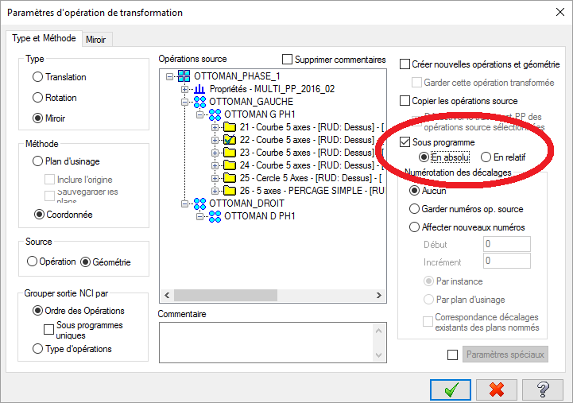
Machine n°6 - Départ Angle C |  |  |  |  |  |  | Machine n°6 - Départ Angle A

Rotation |  | Miroir |  | Source ou Translation |  |  | Rotation |  | Miroir |  | Source ou Translation
0° | X | 0° | X | 0° | X |  | Positif | X | Positif | X | Positif | X
+ 360° |  | + 360° |  | + 360° |  |  | NPU |  | NPU |  | NPU
- 360° |  | - 360° |  | - 360° |  | Valeur en base 3 | Négatif |  | Négatif |  | Négatif |  | Valeur en base 3

Digit 18 | 0 | Digit 17 | 0 | Digit 16 | 0 | 0 | Digit 18 | 0 | Digit 17 | 0 | Digit 16 | 0 | 0

 |  |  |  | Valeur de MI1 en base 10 à entrer dans les valeurs optionnelles = | 0 |  |  |  |  |  | Valeur de MI1 en base 10 à entrer dans les valeurs optionnelles = | 0

Retour MI1
 |  |  |  |  |  |  |  | Digit 18 | Digit 17 | Digit 16 | Digit 15 | Digit 14 | Digit 13 | Digit 12 | Digit 11 | Digit 10 | Digit 09 | Digit 08 | Digit 07 | Digit 06 | Digit 05 | Digit 04 | Digit 03 | Digit 02 | Digit 01 | Calcul 18 | Calcul 17 | Calcul 16 | Calcul 15 | Calcul 14 | Calcul 13 | Calcul 12 | Calcul 11 | Calcul 10 | Calcul 9 | Calcul 8 | Calcul 7 | Calcul 6 | Calcul 5 | Calcul 4 | Calcul 3 | Calcul 2
 |  |  |  | Multi Post-Pro : Valeur de MI1 entrée = |  |  |  | 0 | 0 | 0 | 0 | 0 | 0 | 0 | 0 | 0 | 0 | 0 | 0 | 0 | 0 | 0 | 0 | 0 | 0 | 0 | 0 | 0 | 0 | 0 | 0 | 0 | 0 | 0 | 0 | 0 | 0 | 0 | 0 | 0 | 0 | 0

Assistance Retour MI1.
L'objectif de cette feuille est de retrouver les valeurs d'angle de départ affectées à chacune des machine et chacune des tranformation à l'aide de la valeur MI1 entrée dans l'opération.
Machine STC9101 - Départ Angle C

Rotation |  | Miroir |  |  | Source + Translation
0° | X | 0° | X |  | 0° | X
+ 360° |  | + 360° |  |  | + 360°
- 360° |  | - 360° |  |  | - 360° |  | Valeur en base 3

Digit 03 | 0 | Digit 02 | 0 |  | Digit 01 | 0 | 0

Machine STC9103 - Départ Angle C

Rotation |  | Miroir |  |  | Source + Translation
0° | X | 0° | X |  | 0° | X
+ 360° |  | + 360° |  |  | + 360°
- 360° |  | - 360° |  |  | - 360° |  | Valeur en base 3

Digit 06 | 0 | Digit 05 | 0 |  | Digit 04 | 0 | 0

Machine STC9110 - Départ Angle C

Rotation |  | Miroir |  |  | Source + Translation
0° | X | 0° | X |  | 0° | X
+ |  | + |  |  | +
- |  | - |  |  | - |  | Valeur en base 3

Digit 09 | 0 | Digit 08 | 0 |  | Digit 07 | 0 | 0

Machine STEMA01 - Départ Angle C

Rotation |  | Miroir |  |  | Source + Translation
0° | X | 0° | X |  | 0° | X
+ 360° |  | + 360° |  |  | + 360°
- 360° |  | - 360° |  |  | - 360° |  | Valeur en base 3

Digit 12 | 0 | Digit 11 | 0 |  | Digit 10 | 0 | 0

Machine n°5 - Départ Angle C

Rotation |  | Miroir |  |  | Source + Translation
0° | X | 0° | X |  | 0° | X
+ 360° |  | + 360° |  |  | + 360°
- 360° |  | - 360° |  |  | - 360° |  | Valeur en base 3

Digit 15 | 0 | Digit 14 | 0 |  | Digit 13 | 0 | 0

Machine n°6 - Départ Angle C

Rotation |  | Miroir |  |  | Source + Translation
0° | X | 0° | X |  | 0° | X
+ 360° |  | + 360° |  |  | + 360°
- 360° |  | - 360° |  |  | - 360° |  | Valeur en base 3

Digit 18 | 0 | Digit 17 | 0 |  | Digit 16 | 0 | 0

Retour MI2
 |  |  |  |  |  |  |  | Digit 18 | Digit 17 | Digit 16 | Digit 15 | Digit 14 | Digit 13 | Digit 12 | Digit 11 | Digit 10 | Digit 09 | Digit 08 | Digit 07 | Digit 06 | Digit 05 | Digit 04 | Digit 03 | Digit 02 | Digit 01 | Calcul 18 | Calcul 17 | Calcul 16 | Calcul 15 | Calcul 14 | Calcul 13 | Calcul 12 | Calcul 11 | Calcul 10 | Calcul 9 | Calcul 8 | Calcul 7 | Calcul 6 | Calcul 5 | Calcul 4 | Calcul 3 | Calcul 2
 |  |  |  | Multi Post-Pro : Valeur de MI2 entrée = | 0 |  |  | 0 | 0 | 0 | 0 | 0 | 0 | 0 | 0 | 0 | 0 | 0 | 0 | 0 | 0 | 0 | 0 | 0 | 0 | 0 | 0 | 0 | 0 | 0 | 0 | 0 | 0 | 0 | 0 | 0 | 0 | 0 | 0 | 0 | 0 | 0

Assistance Retour MI2.
L'objectif de cette feuille est de retrouver les valeurs d'angle de départ affectées à chacune des machine et chacune des tranformation à l'aide de la valeur MI2 entrée dans l'opération.
Machine STC9101 - Départ Angle C

Rotation |  | Miroir |  |  | Source + Translation
Positif | X | Positif | X |  | Positif | X
NPU |  | NPU |  |  | NPU
Négatif |  | Négatif |  |  | Négatif |  | Valeur en base 3

Digit 03 | 0 | Digit 02 | 0 |  | Digit 01 | 0 | 0

Machine STC9103 - Départ Angle C

Rotation |  | Miroir |  |  | Source + Translation
Positif | X | Positif | X |  | Positif | X
NPU |  | NPU |  |  | NPU
Négatif |  | Négatif |  |  | Négatif |  | Valeur en base 3

Digit 06 | 0 | Digit 05 | 0 |  | Digit 04 | 0 | 0

Machine STC9110 - Départ Angle C

Rotation |  | Miroir |  |  | Source + Translation
Positif | X | Positif | X |  | Positif | X
NPU |  | NPU |  |  | NPU
Négatif |  | Négatif |  |  | Négatif |  | Valeur en base 3

Digit 09 | 0 | Digit 08 | 0 |  | Digit 07 | 0 | 0

Machine STEMA01 - Départ Angle C

Rotation |  | Miroir |  |  | Source + Translation
Positif | X | Positif | X |  | Positif | X
NPU |  | NPU |  |  | NPU
Négatif |  | Négatif |  |  | Négatif |  | Valeur en base 3

Digit 12 | 0 | Digit 11 | 0 |  | Digit 10 | 0 | 0

Machine n°5 - Départ Angle C

Rotation |  | Miroir |  |  | Source + Translation
Positif | X | Positif | X |  | Positif | X
NPU |  | NPU |  |  | NPU
Négatif |  | Négatif |  |  | Négatif |  | Valeur en base 3

Digit 15 | 0 | Digit 14 | 0 |  | Digit 13 | 0 | 0

Machine n°6 - Départ Angle C

Rotation |  | Miroir |  |  | Source + Translation
Positif | X | Positif | X |  | Positif | X
NPU |  | NPU |  |  | NPU
Négatif |  | Négatif |  |  | Négatif |  | Valeur en base 3

Digit 18 | 0 | Digit 17 | 0 |  | Digit 16 | 0 | 0

MI3 + MR5
.

Assistance Valeur Optionnelle MI3.
Cette variable est indépendante des machines, et est valable pour toutes les machines.
Cette variable est valable uniquement en détourage 5 axes continus.
Elle permet de filtrer le bruit généré par le passage de l’axe Z à 0° et ainsi éviter les twists de l’axe C après passage du post-processeur.
Avant de modifier cette variable, bien s'assurer de la bonne direction des vecteurs outil, ainsi que le bon paramétrage de la Longueur vecteur outil dans le Contrôle de l'axe d'outil.
En général, cette valeur est laissée à 1 (valeur par défaut).
La valeur de l'angle est exprimée en 1/10000 de degré.

AXE Z 0°
Valeur α en 1/1000 de degré

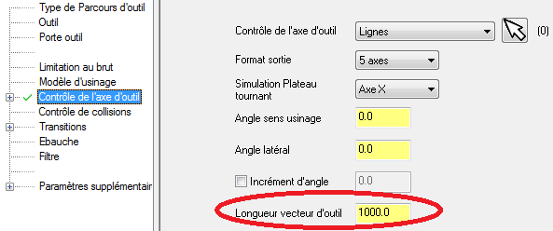

Assistance Valeur Optionnelle MR5.
Cette variable est indépendante de la machine, et modifie directement le parcours outil dans le code ISO.
Ce variable est une valeur de filtrage uniquement applicables pour les usinages 5 axes. Elle s'ajoute au valeurs de filtrage prédéfinies dans Mastercam.
Tout point situé à une distance inférieure à la valeur spécifiée du point précédent sera supprimé.
Elle peut être nécessaire, la machine travaillant en inverse du temps, la valeur entre 2 points trop rapprochés peut être trop élevée et mettre la CN en erreur. Par défaut, la valeur est fixée à 0,0 (valeur exprimée en mm), et est donc inactive.
.

MI4+MI5
Assistance Valeurs Optionnelles MI4 et MI5.
La valeur MI4 gère les systèmes de cloche d'apiration, variables pour chacune des machines.
La valeur MI5 gère les gestions des transferts, variables pour chacune des machines.
Pour la machine STC9110, ces 2 valeurs sont liées.
Valeurs MI4 :
Pour l'ensemble des machine, dans le code ISO, la gestion de l'aspiration est gérée de façon indépandante des cloches, mais est gérée dasn le post-processeur par la variable.
STC9101 : Gestion Classique.
STC9103 : Gestion en fonction du mode de travail de la machine, ne sert que pour le simulateur, et la gestion des cloches dans le code ISO.
En mode pendulaire, seules les cloches de 1 à 4 peuvent être appelées, qui seront alors liées au magasin de cloche de la zone utilisée. Elle se nommeront alors de 1 à 4 dans le code ISO.
En zone totale, les cloches appelées se feront en fonction du magasin d'outil choisi. En zone 1, les cloches de 1 à 4 seront appelées respectivement de 11 à 14 dans le code ISO, les cloches de 1 à 4 en zone 2 seront appelées respectivement 21 à 24 dans le code ISO.
Pour la gestion de la Zone en travail en pendulaire, si MR8 est strictement inférieur à 5000, la zone simulée se trouve en Zone 1, avec tous les changements d'outils et de cloches dans cette Zone, si MR8 est supérieur ou égal à 5000, alors la simulation s'effectue en totalité en Zone 2, avec le décalage effectif de l'usinage de la aleur de MR8. Attention, afin de simuler dans la bonne zone, il faut ausi mettre ce décalage dans les valeurs de Position cf. ci-dessous (additionné des valeurs de décalage du descripteur s'il y en a) :
STC9110 et STEMA 01: L'ensemble cloche d'apiration + aspiration, si la cloche est montée physiquement, a 3 états :
- cloche ouverte, la cloche est non active, l'apiration est conservée,
- cloche fermée, la cloche est active (le post-processeur forcera l'aspration),
- cloche ouverte (cloche non active), sans aspiration.
Attention : l'ouverture ou la fermeture de cloche ne peut se gérer que si l'axe B est compris entre -60° et + 60°. En mode programme complet, le changement d'état de cloche ne peut se faire entre 2 opérations que s'il y a une altitude de retournement activée. Si l'axe B est supérieur en valeur absolue à 60°, alors la remonté à l''altitude de retournement se fait simultanément avec Z et B en même temps. C'est la valeur du bout d'outil qui est contrôlée.
Dans le cas des programmes concatanés, c'est le programmeur qui devra veiller à ces cas particuliers, et ne pas avoir dans le même % des changements d'état de cloche (passage de cloche ouverte à cloche fermée ou inversement).
Les changement d'état de cloche ne pourra alors avoir lieu que dans des opérations de point de passage avec % unique.
Valeurs MI5 :
STC9101 : Le mode continu, ou passant doit être déclaré par le post-processeur, ceci afin d'intégrer spécifiquement dans les 3 modes passants certaines fonctions qui seront écrites dans le code ISO.
Les 3 modes passants ne sont pas compatibles avec les modes concaténés (déclaré dans le descripteur de Mastercam).
Les 3 modes passants possible sont :
- mode passant sur la table de droite,
- mode passant sur la table de gauche,
- mode passant sur les 2 tables.
STC9103 : La gestion du transfert, à savoir si on est en mode pendulaire ou non, permet de déclarer correctement les cloches d'apirations de la valeur MI4, et n'a pas d'autre impact sur le code ISO.
STC9110 et STEMA01 : La gestion du pendulaire est géré directement par la machine, il n'y a pas d'interaction avec le post-processeur sur cette machine pour cette valeur.
Par contre, il est nécessaire de rentrer les valeurs pour la gestion de la simulation via MachSim, avec la gestion des zone, soit zone droite, soit zone gauche, soit zone totale.
 |  |  |  |  |  |  |  |  |  | .

Multi Post-Pro : Valeur de MI4 à entrer |  |  |  |  | Multi Post-Pro : Valeur de MI5 à entrer

Machine STC9101 - 6 cloches différentes |  |  |  |  | Machine STC9101 - 4 gestions de transfert

 |  |  | Test | Valeur |  |  |  | Test | Valeur
Aspiration sans cloche | X |  | 1 | 0 | Mode continu (classique) | X |  | 1 | 9
Cloche n°1 |  |  | 0 |  | Mode passant table de droite |  |  | 0
Cloche n°2 |  |  | 0 |  | Mode passant table de gauche |  |  | 0
Cloche n°3 |  |  | 0 |  | Mode passant 2 tables liées |  |  | 0
Cloche n°4 |  |  | 0
Cloche n°5 |  |  | 0
Cloche n°6 |  |  | 0
Sans Aspiration, sans cloche |  |  | 0

Digit 01 MI4 | 0 |  | OK | 0 | Digit 01 MI5 | 9 |  | OK | 9

Machine STC9103 - 4 cloches différentes par zone, lié à MI5 |  |  |  |  | Machine STC9103 - 2 gestions de transfert, est lié à MI4, et MR8.

 |  |  | Test | Valeur |  |  |  | Test | Valeur
Aspiration sans cloche |  |  | 0 |  | Travail en pendulaire | X |  | 1 | 9
Cloche n°1 (Zone 1 ou pendulaire) | X |  | 1 | 1 | Travail sur toute la table |  |  | 0
Cloche n°2 (Zone 1 ou pendulaire) |  |  | 0
Cloche n°3 (Zone 1 ou pendulaire) |  |  | 0
Cloche n°4 (Zone 1 ou pendulaire) |  |  | 0
Cloche n°1 (Zone 2 uniquement) |  |  | 0
Cloche n°2 (Zone 2 uniquement) |  |  | 0
Cloche n°3 (Zone 2 uniquement) |  |  | 0
Cloche n°4 (Zone 2 uniquement) |  |  | 0
Sans Aspiration, sans Cloche |  |  | 0

Digit 02 MI4 | 1 |  | OK | 1 | Digit 02 MI5 | 9 |  | OK | 9
 | diagnostic erreur à faire si erreur sur la valeur.

Machine STC9110 - 2 états sur la cloche, ouverte ou fermée |  |  |  |  | Machine STC9110 - Gestion autmatique du pendulaire, utile pour simulation

 |  |  | Test | Valeur |  |  |  | Test | Valeur
Cloche ouverte (non active) avec aspiration | X |  | 1 | 0 | Zone droite (face à la machine) | X |  | 1 | 1
Cloche fermée (active) avec aspiration |  |  | 0 |  | Zone gauche (face à la machine) |  |  | 0
Sans Aspiration, cloche ouverte (non active) |  |  | 0 |  | Zone Totale |  |  | 0

Digit 03 MI4 | 0 |  | OK | 0 | Digit 03 MI5 | 1 |  | OK | 1

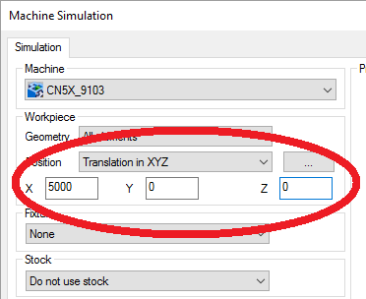
Machine STEMA01 - 2 états sur la cloche, ouverte ou fermée |  |  |  |  | Machine STEMA01 - Gestion autmatique du pendulaire, utile pour simulation

 |  |  | Test | Valeur |  |  |  | Test | Valeur
Cloche ouverte (non active) avec aspiration | X |  | 1 | 0 | Zone droite (face à la machine) | X |  | 1 | 1
Cloche fermée (active) avec aspiration |  |  | 0 |  | Zone gauche (face à la machine) |  |  | 0
Sans Aspiration, cloche ouverte (non active) |  |  | 0 |  | Zone Totale |  |  | 0

Digit 03 MI4 | 0 |  | OK | 0 | Digit 03 MI5 | 1 |  | OK | 1

 |  | Valeur de MI4 à entrer dans les valeurs optionnelles = | 10 |  |  |  | Valeur de MI5 à entrer dans les valeurs optionnelles = | 1,199

Expliquer les codes M pour gestion des cloches et aspiration.

MI6+MI7+MR6
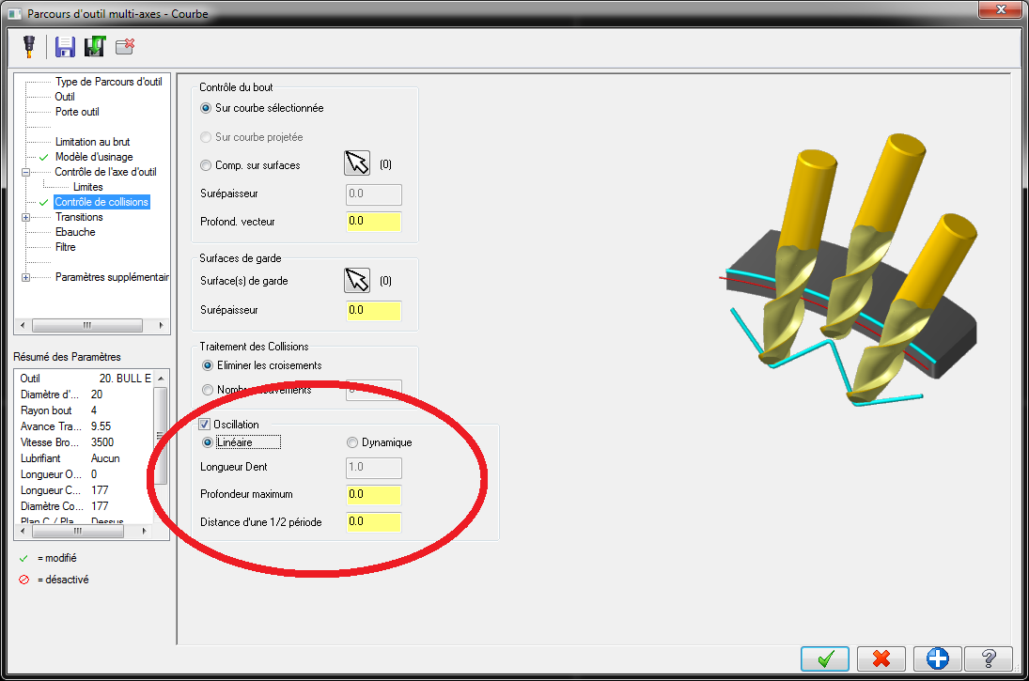
.

Assistance Valeurs Optionnelles MI6, MI7 et MR6.
( " Variation de hauteur " )
Ces variables sont indépendantes de la machine, modifient directement le parcours d'outil dans le code ISO, uniquement en usinage 5 axes continus. Elle doivent être utilsées les 3 conjointement.
Ces variables sont historiques sur le post-processeur, et ne doivent pas être utilisées par défaut, préférer la fonction Oscillation native de Mastercam.
Il n'est pas possible d'utiliser la fonction intégrée dans le post-processeur utilisant MI6, MI7 et MR6, et la fonction Oscillation de Mastercam simultanément.
MI7 permet de sélectionner le type d’ondulation :
0 = pas d’ondulation.
1 = ondulation sinusoïdale.
2 = ondulation en dent de scie.
MR6 permet de choisir la profondeur d’ondulation (en mm).
Si la valeur de MR6 est positive, l'ondulation part de l'altitude définie par le parcours d'outil de Mastercam, puis "descend" en Z de la valeur de MR6 sur la première demi-période, puis "monte" sur la seconde demi-période et ainsi de suite.
Si la valeur de MR6 est négative, l'ondulation part de l'altitude définie par le parcours d'outil de Mastercam, puis "monte" en Z de la valeur de MR6 sur la première demi-période, puis "descend" sur la seconde demi-période et ainsi de suite. Faire alors bien attention à ce que la valeur de l'altitude dans le parcours d'outil de Mastercam tienne compte de cette valeur MR6, sans quoi la pièce ne saurait être détourée complètement.
MI6 permet de choisir la longueur d’ondulation (en nombre de bloc).
Pour déterminer cette dernière valeur, ouvrez l’éditeur de parcours et chercher le nombre de bloc de celui-ci. Divisé ce chiffre par le nombre d’ondulation totale souhaité le long du parcours. C’est cette valeur (entière) qui doit être entrée en MI6.
Par exemple, ici nous avons 1335 blocs. Si nous voulons 4 ondulations, nous faisons 1335/4=333,75. Nous mettons donc la valeur 334 dans MI6.
Il est d'ailleur recommander de travailler avec un pas constant, et sans filtrage, afin d'avoir une variation de hauteur régulière.
Avec MI7 = 1 avec MI7 = 2
Schémas de l'influence des valeurs de MI6 et MR6 en fonction de la valeur de MI7.

MI8
Assistance Valeur Optionnelle MI8.
La valeur MI8 gère la dynamique de la machine.
STC9101 : 2 états existent pour cette machine, fonction UGV activée, ou non activée. Par défaut la fonction UGV est activée. Il très vivement déconseillé de désactiver cette fonction (M125 active la fonction UGV, M126 la désactive).
STC9103, STC 9110, STEMA01 : Gestion du cycle 832.
Le cycle 832 est un cycle de lissage du directeur de commande Siemmens 840D.
Par défaut, ce cycle est désativé pour 2 raisons :
1/ Le cycle n'a pas été mis au point sur la STC9103, les valeurs par défaut dans le post-processeur ne sont pas réglées (. valeurs pré-programmées dasn post-processeur, toutes à 0)
Sur la STC9110 et la STEMA01, le cycle 832 n'est pas actif.
2/ Les fonctions de lissage de Mastercam sont beaucoup plus appropriées que les cycles machine.
 |  |  |  |  | .

Multi Post-Pro : Valeur de MI8 à entrer

Machine STC9101 - 2 états

Fonction UGV (activé par défaut) | X
Fonction UGV désactivée.

Digit 01 MI8 | 0

Machine STC9103 - 4 cloches différentes par zone, lié à MI5

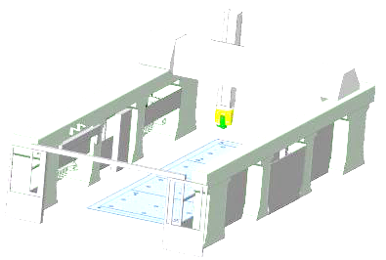
 |  |  | Test | Valeur
Cycle 832 non activé (par défaut) | X |  | 1 | 0
Cuycle 832 - Ébauche |  |  | 0
Cuycle 832 - Semi-Finition |  |  | 0
Cuycle 832 - Finition |  |  | 0
Cuycle 832 - Super Finition |  |  | 0

Digit 02 MI8 | 0 |  | OK | 0

Machine STC9110 - 2 états sur la cloche, ouverte ou fermée

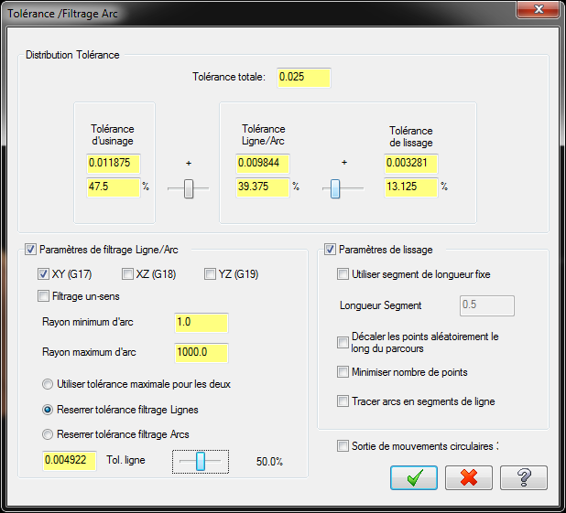
 |  |  |  | Valeur
Cycle 832 non activé (par défaut) | X |  | 1 | 0
Cuycle 832 - Ébauche |  |  | 0
Cuycle 832 - Semi-Finition |  |  | 0
Cuycle 832 - Finition |  |  | 0
Cuycle 832 - Super Finition |  |  | 0

Digit 03 MI8 | 0 |  | OK | 0

Machine STEMA01 - 2 états sur la cloche, ouverte ou fermée

 |  |  |  | Valeur
Cycle 832 non activé (par défaut) | X |  | 1 | 0
Cuycle 832 - Ébauche |  |  | 0
Cuycle 832 - Semi-Finition |  |  | 0
Cuycle 832 - Finition |  |  | 0
Cuycle 832 - Super Finition |  |  | 0

Digit 03 MI8 | 0 |  | OK | 0

 |  | Valeur de MI8 à entrer dans les valeurs optionnelles = | 0

MI9
 |  | .

Multi Post-Pro : Valeur de MI9 à entrer

Machine STC9101 - non actif

Assistance Valeur Optionnelle MI9.
La valeur MI8 gère des shunts de sécurité.
STC9101, STC9110 et STEMA01 : Cette fonction n'est pas active pour ces 3 machines (post-processeur à modifier pour ajouter une nouvelle fonction).
STC9103 :
Ce paramètre permet de désactiver ou non le shunt de sécurité en Z. Cette sécurité permet d'éviter de faire taper le fut de façon accidentelle sur la taque de la machine. Par défaut, cette sécurité doit rester activée.
Néanmoins, elle peut-être désactivée dans un programme si nécessaire.
Dans le code Iso, le shunt de la sécurité est activé par M210, et est désactivée par M211 (M211 = sécurité en Z active).

Digit 01 MI9 | 0

Machine STC9103

Sécurité active en Z (par défaut)
Shunt sécurité en Z. | X

Digit 01 MI9 | -1

Machine STC9110 - non actif

Digit 03 MI9 | 0

Machine STC9110 - non actif

Digit 03 MI9 | 0

Valeur de MI8 à entrer dans les valeurs optionnelles = | -1

MI10
.

Assistance Valeur Optionnelle MI10.
Cette variable est commune à toutes les machines. Elle indique au post-processeur s'il y a un arrêt avant l'opération (ou une temporisation), avec ou sans arrêt de l'aspiration.
Néanmoins un petite nuance existe entre la STC9101 et les STC9103, STC9110 et STEMA01, la STC9101 ne gère aujourd'hui pas la temporisation.
L'arrêt avant opération est activé sur la variable MI10 est stritement différente de 0.
Si la valeur MI10 est égale à 1 ou -1, seule l'arrêt avant opération est activé, pas de temporisation.
Si la valeur MI10 est positive, la gestion de l'aspiration est inchangée par rapport à l'opération précédente.
Si la valeur MI10 est négative, l'aspiration est coupée à la fin de l'opération précédente et avant l'arrêt programmé.
Si la valeur absolue de MI10 est strictement supérieure à 1, alors la
ou bien une temporisation si la variable est supérieure à 1 (uniquement pour STC9103 et STC9110, pour la STC9101 la valeur strictement supérieure à 1 est équivalent à 0).
Lorsque ce paramètre est activé, la CN marque un arrêt juste avant l’opération, affiche un commentaire et va se mettre en garage. Ce commentaire est à entrer dans les paramètres supplémentaires, dans l’onglet texte prog.
(Nota, pour ajouter les commentaires, on doit le remplacer à deux endroits à la fois : dans le post-processeur et sans le gestionnaire de l’armoire de la définition machine )
Uniquement sur STC9103 et STC9110, une fonction de temporisation est ajoutée à cette valeur MI 10, à avoir que si la valeur est strictement supérieure à 1, elle va générer une tempo exprimée en 1/10 de seconde (exemple 25 = tempo de 2,5 s) en lieu et place de l'arrêt Machine.
Sur l'ensemble des machines, si la valeur est négative, que ce soit dans le cas d'un arrêt avant opération, ou d'une temporisation, l'aspiration sera systématiquement arrêtée avant la temporisation ou de l'arrêt programmé.
Cette arrêt avec coupure de l'aspiration se fait généralement dans les cas suivants :
- En cas d'arrêt avant opération suffisamment long qui permet de couper l'aspiration.
- S'il y a un changement d'outil après l'arrêt, (ou après la tempo), pour éviter que l'apsiration fonctionne lors de l'intervention de l'opérateur, celle-ci sera de toute façon automatiquement coupée lors du changement d'outil suivant.
Dans le cas de programmes concaténés, un digit de garage est géré par le post-processeur et ajoutera le digit 1, 2, 3 etc… fonction des opérations au numéro de programme exprimé en %.
Cas des garages :
Exemple : ope 1000 sans garage → 10000
ope suivante 1000 avec garage → 10001,
ope suivante 1000 avec garage → 10002.
Il n'est pas autorisé à avoir plus de 9 garages dans un même numéro d'opération.
Si ope suivante 1000 sans garage → impossible. Après un garage, incrémentation de n° d'opération obligatoire par le programmeur.

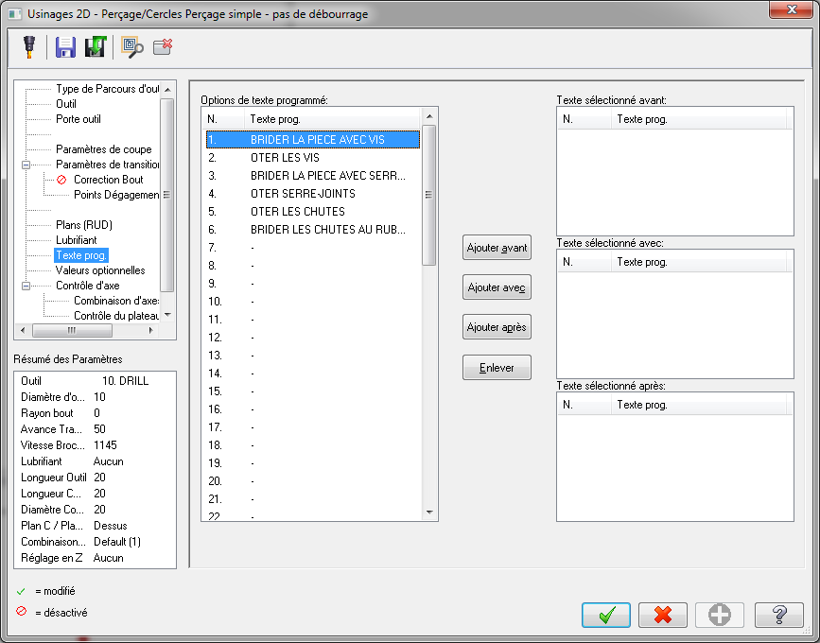
N’influe pas sur le texte à afficher ni sur son emplacement.

MR1
.

Assistance Valeur Optionnelle MR1.
Cette variable n'est utilisable uniquement pour la STC9101 utilisant un directeur de commande num 1060, qui nécessite un % en en-tête de programme. Cette variable remplace le n° de programme utilisé habituellement sous Mastercam, et qui sert pour les programmes concaténés.
Seule la valeur entière est prise en compte, et elle doit être comprise entre 1 et 8999.
Seule la valeur de la première opération post-processée est prise en compte.
Cette variable n'est pas active pour les autres machines.

MR2
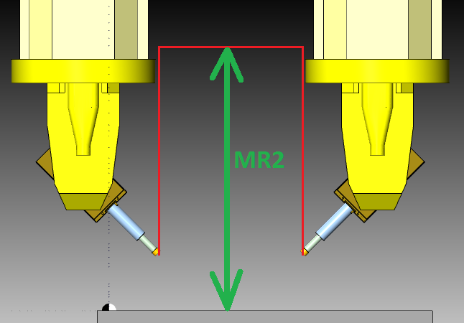
.

Assistance Valeur Optionnelle MR2.
Ces variables sont indépendantes de la machine, modifient directement le parcours d'outil dans le code ISO.
Il s'agit de l'altitude à laquelle va remonter l'outil avant l'opération suivante. Si la valeur est égale à -1, il n'y a pas d'altitude spécifiée, l'outil va en direct à l'opération suivante.
Attention, pour des raisons de sécurité logicielle au niveau du post-processeur, il n'est pas possible de renseigner la valeur 0 ou la valeur 1. Si le besoin se fait sentir, entrer alors une valeur avec une décimale, par exemple 0,001, ou 1,001.
ATTENTION :
La valeur de l'altitude de retournement se fait avec le RTCP enclanché, c'est-à-dire avec la pointe de l'outil, lorsque l'axe A est proche de l'horizontale, ce n'est plus l'outil le point le plus bas et ce n'est plus lui qui risque d'entrer en collision avec l’environnement.
Gestion particulière sur la STC9110 et STEMA01 :
Attention : l'ouverture ou la fermeture de cloche ne peut se gérer que si l'axe B est compris entre -60° et + 60°. En mode programme complet, le changement d'état de cloche ne peut se faire entre 2 opérations que s'il y a une altitude de retournement activée. Si l'axe B est supérieur en valeur absolue à 60°, alors la remonté à l''altitude de retournement se fait simultanément avec Z et B en même temps, avec l'axe B au plus proche de la valeur précendente, soit 60°, soit -60°. C'est toujours la valeur du bout d'outil qui est contrôlée.
Dans le cas des programmes concatanés, c'est le programmeur qui devra veiller à ces cas particuliers, et ne pas avoir dans le même % des changements d'état de cloche (passage de cloche ouverte à cloche fermée ou inversement).
Les changement d'état de cloche ne pourra alors avoir lieu que dans des opérations de point de passage avec % unique.

MR3
.

Assistance Valeur Optionnelle MR3.
Cette variabble est uniquement valable pour la machine STC9101. Elle n'est pas active pour les autres machines.
Il s'agit de l'altitude à atteindre pour le changement d’outil. Attention, l’outil atteindra systématiquement cette altitude, même si elle est inférieure à la hauteur du changement d’outil. De plus, lors de la remontée, l’outil perd son correcteur en longueur et le point piloté n’est donc plus le bout d’outil mais le point de jauge de la machine, il est donc nécessaire d’être prudent pour éviter toute collision.
Si la valeur est supérieure à la limite supérieur en Z de la machine, celle-ci remontra jusqu’à son maximum mais ne génèrera pas d’erreur. Si la valeur est inférieure au niveau du changeur d’outils, la broche remontera quand même jusqu’à celui-ci.
Plan de jauge.
Bout d'outil
Dans le code ISO, cette valeur est indiquée par (valeur en exemple) : E80004=-522875.

MR4
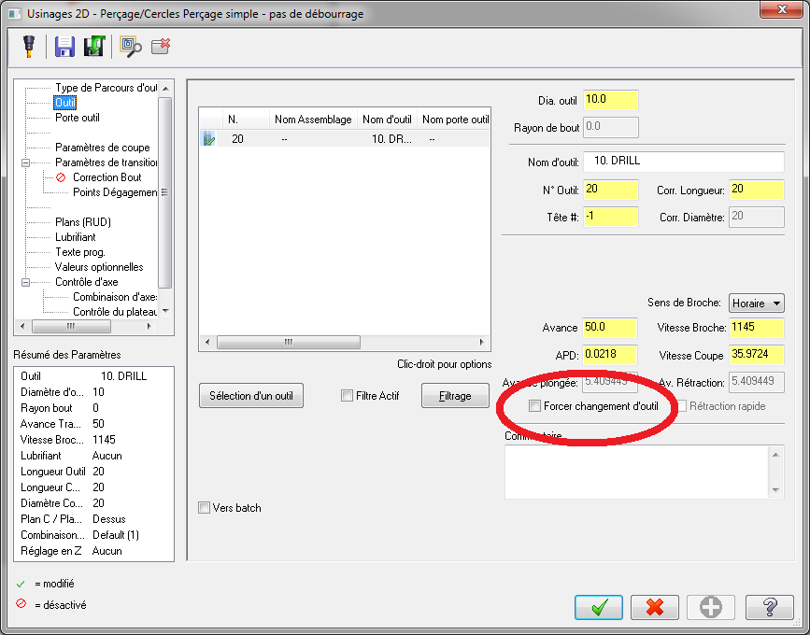
.

Assistance Valeur Optionnelle MR4.
Cette variable est indépendante de la machine, et modifie directement la valeur de jauge outil dans le code ISO.
Elle ajoute la valeur spécifiée dans la valeur du correcteur de longueur de l’outil. Cela revient à ajouter un DX au correcteur d’outil.
La valeur est à entrer en mm.
Cette valeur n’est valable que pour l’opération concernée. Cette fonction est généralement utilisée surfacique 5 axes afin d’appliquer des surépaisseurs d’usinage négatives lors de l’utilisation d’une fraise taille droite. En effet, le logiciel ne peut pas dans ces cas là appliquer une surépaisseur négative au rayon d’outil (qui est égale à zéro pour une fraise taille droite).
Cette valeur, est systématiquement remise à 0 avant un changement d'outil (à vérifier sur STC9103).
ATTENTION, en cas de copie de l’opération, cette valeur reste active et peut entrainer des crashs. La fonction est à utiliser avec prudence.
Dans le cas de 2 opérations consécutives avec le même outil, et que cette valeur ne doit être appliquée que pour la première opération, activer la case à cocher "Forcer changement d'outil" dans la boite de dialogue de la seconde opération, afin de réinitialiser la valeur dans le programme en code ISO.
Dans le code ISO :
Pour la STC9101 :
cette valeur est indiquée en µm par (exemple : + 0,2 mm) : E530XX=200 pour l'outil n° XX.
La remise à 0 de de la fonction se fait par le code ISO : E530XX=0 pour l'outil n° XX.
Pour la STC9103 :
cette valeur est activée par : USURE_L(Variable en mm).
(Vérifier que la réinitialisation se fasse bien par le changement d'outil et CRENO_END).
Pour les STC9110 et STEMA01 :
cette valeur est activée par :
LONG_COR=valeur
USURE
La réinitialisation de la correction dynamique de longueur est réalisée à chaque M6 et CMS_END.
.

MR7


.

Assistance Valeur Optionnelle MR7.
Cette variable est indépendante de la machine, et modifie directement le code ISO.
Elle détermine la valeur d’angle limite avant l’ajout d’un G9 dans le "coin" d'un usinage, le G9 étant un arrêt postionné de la CN. Cette fonction est à utliser lors de passages précis à des points donnés, en provoquant l'arrêt à ces points de passage.
Exemple avec une valeur placée à 135° :
N330 G1 Z0. F764 N330 G1 Z0. F764
N340 X98.18 F1528 G9 N340 X97.668 F1528
N350 X173.391 Y68.109 N350 X160.449 Y79.818
Pour désactiver cette fonction, mettre MR 7 à -1.
.

MR8+MR9+MR10
.

Assistance Valeurs Optionnelles MR8, MR9 et MR 10.
Ces variables sont indépendantes de la machine, et modifient directement le code ISO.
Elles ajoutent respectivement un décalage au programme en X, Y et Z exprimé en mm.
MR 8 = décalage en X
MR 9 = décalage en Y
MR 10 = décalage Z
Ces valeurs sont par défaut à zéro et le resteront dans la plupart des cas. Elles ne sont utilisées qu’en de rares circonstances s’il est nécessaire de tricher sur le programme.
Attention, ces variables ne sont actives que dans la première opération post-processée. Ceci signifie que lorsqu'un programme est décomposée lors de phases de mise au point, il est nécessaire d'appliquer cette valeur à chaque première opération de chaque programme post-processé. Afin d'éviter toute erreur, il est judicieux d'appliquer ces variables à l'ensemble des opérations.
Pour la STC9101 :
Dans le code ISO, ces valeurs sont exprimées en µm comme suit :
N15 E60001=0
N20 E61001=0
N25 E62001=-500
N30 E64001=E61001
où :
E60001 représente la valeur de décalage en X (sur la table Y),
E60002 représente la valeur de décalage en Y,
E60003 représente la valeur de décalage en Z (ici en exemple : -0,5 mm),
E64001 représente la valeur de décalage en X sur la table V, qui est la recopie de le valeur du décalage en X de la table Y.
Pour les STC9103, STC9110 et STEMA01 :
Dans le code Iso, les valeurs de décalage sont représentés dans la chaine de caractère suivante en début de programme (valeurs de décalage respectivement en X, Y et Z surlignée en jaune de la façon suivante, ici toutes à 0) :
$P_UIFR[1]=CTRANS(X,ORI_X1+0.,Y,ORI_Y1+0.,Z,ORI_Z1+0.,A,0.,C,0.)
Les Valeurs ORI_X1, ORI_Y1, ORI_Z1, sont des valeurs renseignées dans le CRENO_START qui est appelé en début de programme, et les valeurs ORI_X1+0.,Y,ORI_Y1+0.,Z,ORI_Z1+0.
Pour la STC9103 , elles renseignent le G54 dans le cas d'un travail en zone 1 ou zone 1+2, et G55 dans le cas d'un travail en zone 2, pour les STC9110 et STEMA01, seul le G54 est renseigné.

Voir MI4 et MI 5 pour 9103 + Gestion du descripteur.

Descripteur
ATTENTION : RESPECTER IMPÉRATIVEMENT LE NOMBRE DE CARACTÈRES, AINSI QUE LES SAUTS DE LIGNE.
.

Assistance Descripteur.
*****************************************************
STELIA COMPOSITES
POST-PROCESSEUR MULTI-MACHINE
*****************************************************
*****************************************************
DECLARATION DE MACHINES
*****************************************************
STC9101
STC9103
STC9110
STEMA01
*****************************************************
UTILISATION DES MACHINES
*****************************************************
PROGRAMMES COMPLETS :
STC9101 : OUI
STC9103 : OUI
STC9110 : OUI
STEMA01 : OUI
PROGRAMMES À CONCATENER
STC9101 : OUI
STC9103 : OUI
STC9110 : OUI
STEMA01 : OUI
*****************************************************
VARIABLES COMMUNES
*****************************************************
*****************************************************
MACHINE STELIA COMPOSITES - CN 5X 9101
*****************************************************
DEC X
*****
0 mm
DEC Y
*****
0 mm
DEC Z
*****
0 mm
Autre Info n° 1 : prg jauge outil OUI
Autre Info n° 2 :
Autre Info n° 3 :
Autre Info n° 4 :
Autre Info n° 5 :
*****************************************************
MACHINE STELIA COMPOSITES - CN 5X 9103
*****************************************************
DEC X
*****
0 mm
DEC Y
*****
0 mm
DEC Z
*****
0 mm
Autre Info n° 1 :
Autre Info n° 2 :
Autre Info n° 3 :
Autre Info n° 4 :
Autre Info n° 5 :
*****************************************************
MACHINE STELIA COMPOSITES - CN 5X 9110
*****************************************************
DEC X
*****
0 mm
DEC Y
*****
0 mm
DEC Z
*****
0 mm
Autre Info n° 1 : avance 120%
Autre Info n° 2 : cloche montée OUI
Autre Info n° 3 :
Autre Info n° 4 :
Autre Info n° 5 :
*****************************************************
MACHINE STELIA COMPOSITES - CN 5X STEMA 01
*****************************************************
DEC X
*****
0 mm
DEC Y
*****
0 mm
DEC Z
*****
0 mm
Autre Info n° 1 : avance 120%
Autre Info n° 2 : cloche montée OUI
Autre Info n° 3 :
Autre Info n° 4 :
Autre Info n° 5 :
*****************************************************
DIMENSIONS OUTILLAGE
*****************************************************
1000*1500*250
*****************************************************
USURES OUTILS
*****************************************************
Code Article : 123456 - Valeur Usure : 215.325
Code Article : 98765 - Valeur Usure : 325.2
Code Article : 2554 - Valeur Usure : 14.25

Cette déclaration de Machine permet au post-processeur d'identifier les machines utilisées.

Cette partie permet de déclarer sur quels machines le post-processeur sortira les codes, que les programmes soient complets, ou à concaténer.

Ce champ Variables Communes est aujourd'hui vide.

Partie spécifique à la STC9101 les décalages spécifiques appliquées pour cette machine (s'ajoutent aux décalages de valeurs MR8, MR9 et MR10).
Possibilité de ne pas mettre en place la mesure de jauge automatique des outils, très vivement déconseillé, et à justifier si choc machine avec cette option désactivée.

Partie spécifique à la STC9103 les décalages spécifiques appliquées pour cette machine (s'ajoutent aux décalages de valeurs MR8, MR9 et MR10).

Partie spécifique à la STC9103 les décalages spécifiques appliquées pour cette machine (s'ajoutent aux décalages de valeurs MR8, MR9 et MR10.
La modification de l'avance programmée dans le code ISO (afin d'avoir les mêmes vitesse d'avance lorsque les machines sont à 120% sur les autres machines.
La précision physique pour savoir si la cloche est montée ou non (influençant la gestion de l'axe C).

Partie spécifique à la STEMA01 les décalages spécifiques appliquées pour cette machine (s'ajoutent aux décalages de valeurs MR8, MR9 et MR10.
La modification de l'avance programmée dans le code ISO (afin d'avoir les mêmes vitesse d'avance lorsque les machines sont à 120% sur les autres machines.
La précision physique pour savoir si la cloche est montée ou non (influençant la gestion de l'axe C).

Information sur les dimensions de l'outillage pour les programmes à concaténer.

Informations pour les programmes concaténés sur les usures outils. 30 outils maximum sont déclarables. À remplir impérativement pour les programmes concaténés.
Attention, la séparation décimale est un point.

Jauge Outil
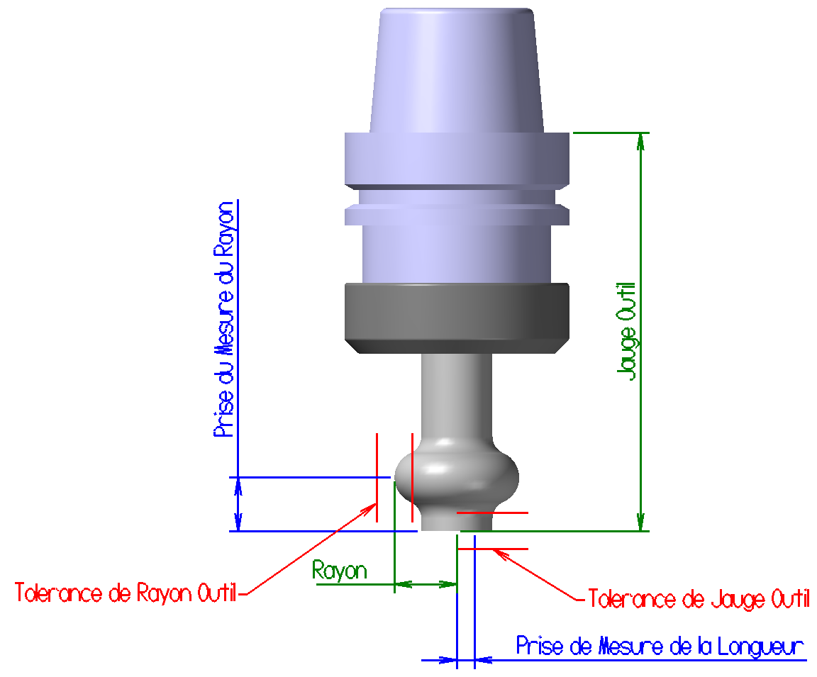
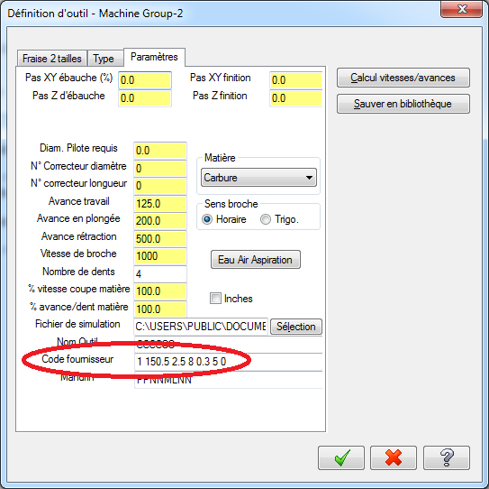
.

Assistance Jauge Outil.
Applicable sur toutes les machines.
La machine peut mesurer, ou non, en automatique la jauge de longueur de l'outil, ainsi que le rayon de l'outil, ceci en fonction de la requête réalisée à la programmation.
De plus, la machine peut également contrôler la valeur de la longueur et du rayon de l'outil soit conforme à l'exigence de programmation, ceci à une tolérance prêt.
Le contrôle de ces 2 mesures est réalisé à des positions bien précises données également par la programmation.
Toutes ces informations sont données dans les paramètres renseignés dans le Code fournisseur de l'outil.
1° digit : 0 pas de mesure, 1 mesure activée (ici 1).
1 espace obligatoire.
2° zone de digits : Longueur jauge outil, soit la longueur outil + longueur du cône (ici 150,5 mm) (décimale avec un point impératif).
1 espace obligatoire.
3° zone de digits : Tolérance de longueur jauge outil (ici ± 2,5 mm) (décimale avec un point impératif).
1 espace obligatoire.
4° zone de digits : Rayon de l'outil (ici 8 mm) (décimale avec un point impératif).
1 espace obligatoire.
5° zone de digits : Tolérance de rayon outil (ici ± 0,3 mm) (décimale avec un point impératif).
1 espace obligatoire.
6° zone de digits : Distance de prise de mesure du rayon (ici 5 mm) (décimale avec un point impératif).
1 espace obligatoire.
7° zone de digits : Distance de prise de mesure de la longueur (ici 0 mm, soit au niveau de l'axe de la fraise) (décimale avec un point impératif).
Si nous voulons activer la mesure automatique de l'outil en cours d'usinage, nous sommes obligés de déclarer 2 outils différents dans Mastercam, avec le même nom d'outil et de mandrin. (à préciser).
Dans le code Iso uniquement sur la CN 9103, cela se traduit par la commande suivante :
BL_MASTER(150.50,2.50,8.00,0.30,5.00,0.00)

